全名代佣金记录表单新增下级uid
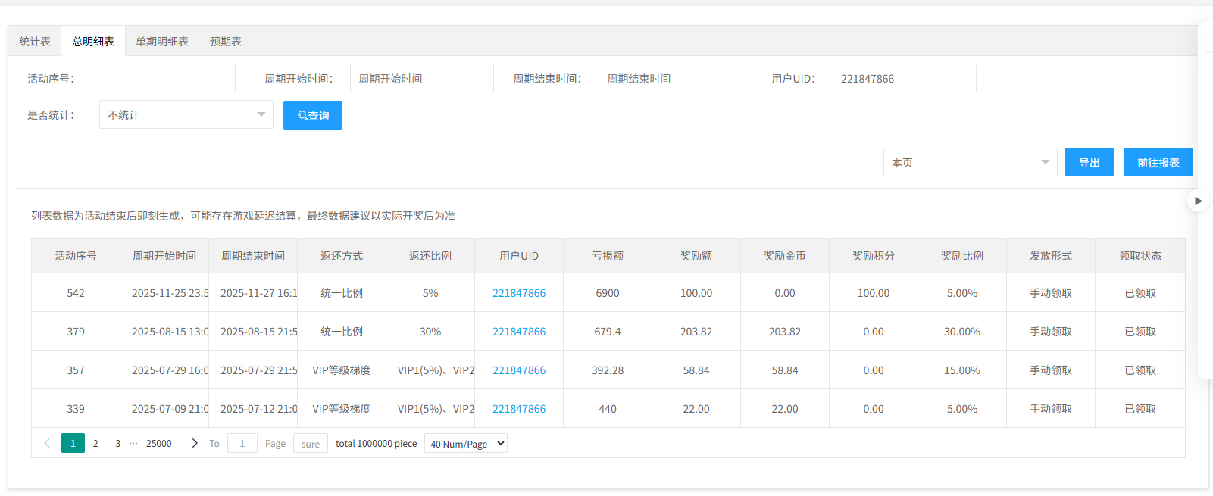
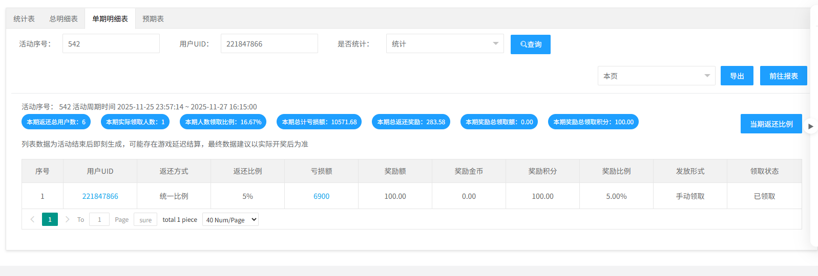
全名代佣金记录表单新增下级uid |  |  |  |  |  | 测试总数量 | 13
测试平台 |  |  |  | 测试日期 |  | Pass | 13
系统&版本 |  |  |  | 最后更新 |  | Fail | 0
文档编写人 |  |  |  | 文档测试人 |  | N/A | 0
策划负责人 |  |  |  | 审阅人员
参考档

序号 | 平台 | 模块 | 功能点 | 前置条件（测试点） | 操作步骤 | 预期结果 | 测试结果 | 备注
1 | 账服 | 全民代管理-下级充值佣金 | 下级充值佣金页新增【下级查询】分页 | 1、进入下级充值佣金页面检查页面分页 | / | 1、分页有【下级充值佣金】和【下级查询】分页 2、默认进入【下级充值佣金】分页 | pass
2 |  |  | 分页切换功能 | 1、进入下级充值佣金页面检查页面分页 | 1、切换【下级充值佣金】和【下级查询】分页 | 1、分页能正确切换 2、分页内容显示正确 | pass
3 |  |  | 查看【下级查询】页面展示 | / | 1、进入【下级查询】页面 | 1、无数据时，显示无数据空列表 2、有数据时，显示展示数据（包含时间、代理UID、下级UID、佣金类型、所得佣金） | pass | 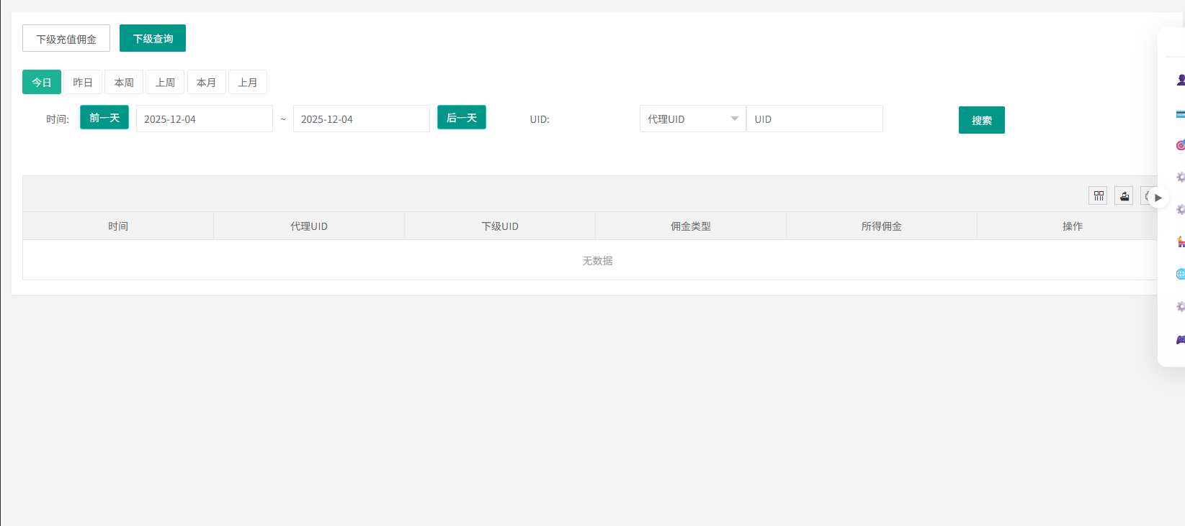
4 |  |  | 检查下级搜索功能 | 1、有下级佣金记录数据 | 1、直接点击【搜素】 | 1、默认选择当天日期 2、搜索结果为当天日期下级佣金记录结果 3、【今日】快捷日期高亮显示 | pass
5 |  |  |  |  | 1、清空时间，点击【搜索】 | 1、搜索结果为全部日期下级佣金结果 2、提示【搜索的跨度区间只能在90天内，请重新设置时间区间 】 3、【今日】快捷日期选择取消高亮 | pass
6 |  |  |  |  | 1、选择时间区间【搜索】，例如（12.01-12.02） | 1、显示选择区间的搜索内容 | pass
7 |  |  |  |  | 1、直接点击快捷日期 2、这里【昨天】快捷日期举例 | 1、【昨天】快捷日期选择取消高亮 2、时间区间显示为昨天的时间 | pass
8 |  |  |  |  | 1、选择UID类型 a、代理UID（默认类型） b、下级UID | 1、搜索结果记录与搜索变化类型一致 2、若无数据则显示空，若有数据则显示与搜索匹配的类型数据 | pass | 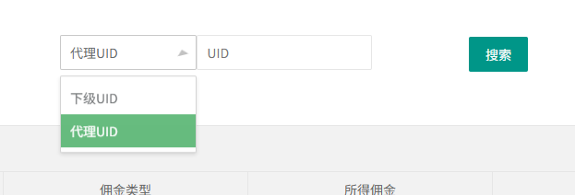
9 |  |  |  |  | 1、时间，代理ID,变化类型组合搜索 | 1、搜索结果记录与搜索变化类型一致 2、若无数据则显示空，若有数据则不更新列表数据 | pass
10 |  |  | 查看功能验证 | 1、有下级获得佣金记录 | 1、点击【查看】按钮 | 1、跳转到这条记录对应的代理（上级）详情页 | pass
11 |  |  | 跳转用户详情页功能验证 | 1、有下级获得佣金记录 | 1、点击【代理UID】字段中的内容 2、点击【下级UID】字段中的内容 | 1、跳转到点击的用户的详情页 | pass
12 |  |  | 佣金记录验证 | / | 1、假如，A下级完成下级充值赠送活动并获得佣金，佣金为【100】 | 1、有一条A的获得佣金记录 2、代理UID为A的上级，佣金类型为【下级充值赠送】，所得佣金为【100】 | pass
13 |  |  | 分页功能 | 1、数据超过20条 | 1、设置分页为20条一页 2、检查第一页和第二页的数据 | 1、分页显示正确 2、分页能成功切换，且数据无异常 | pass

